Gráfico 1
MINISTERIO DE HACIENDA
DIRECCIÓN GENERAL DE PRESUPUESTO
DIRECCIÓN DE ESTUDIOS ECONÓMICOS Y SEGUIMIENTO FINANCIERO

 | Gráfico 1. Panorama de las perspectivas de la economía mundial 2022 - 2023
Revisión Julio 2022 Revisión Octubre 2022

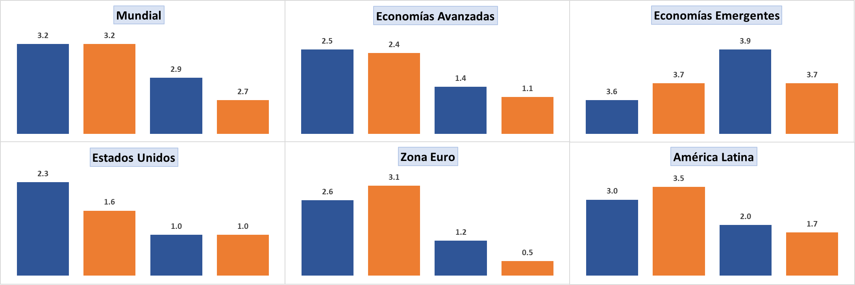
Economías Avanzadas
Economías Emergentes

Estados Unidos
Zona Euro
América Latina

2022 2023
2022 2023
2022 2023

 | Fuente: Perspectivas de la Economía Mundial, Fondo Monetario Internacional

Gráfico 2
MINISTERIO DE HACIENDA
DIRECCIÓN GENERAL DE PRESUPUESTO
DIRECCIÓN DE ESTUDIOS ECONÓMICOS Y SEGUIMIENTO FINANCIERO

 | Gráfico 2. Panorama de las proyecciones de crecimiento de la región ALyC 2022 - 2023
Revisión Abril 2022 Revisión Octubre 2022

Brasil
México
Chile
Colombia
Guatemala
Honduras
El Salvador
Nicaragua
Panamá
Paraguay
Perú
República Dominicana
2022 2023
2022 2023
2022 2023
2022 2023

 | Fuente: Perspectivas Económicas para las Amércias, Fondo Monetario Internacional.

 |  | Revisión Abril 2022 | Revisión Octubre 2022 | Revisión Abril 2022 | Revisión Octubre 2022
 |  | 2022 |  | 2023
 | México | 2.0 | 2.1 | 2.5 | 1.2
 | Brasil | 0.8 | 2.8 | 1.4 | 1.0
 | Chile | 1.5 | 2.0 | 0.5 | -1.0
 | Colombia | 5.8 | 7.6 | 3.6 | 2.2
 | Guatemala | 4.0 | 3.4 | 3.6 | 3.2
 | Honduras | 3.8 | 3.4 | 3.5 | 3.5
 | El Salvador | 3.0 | 2.6 | 2.3 | 1.7
 | Nicaragua | 3.8 | 4.0 | 2.2 | 3.0
 | Panamá | 7.5 | 7.5 | 5.0 | 4.0
 | Paraguay | 0.3 | 0.2 | 4.5 | 4.3
 | Perú | 3.0 | 2.7 | 3.0 | 2.6
 | República Dominicana | 5.5 | 5.3 | 5.0 | 4.5

Gráfico 3
MINISTERIO DE HACIENDA
DIRECCIÓN GENERAL DE PRESUPUESTO
DIRECCIÓN DE ESTUDIOS ECONÓMICOS Y SEGUIMIENTO FINANCIERO

 |  | Gráfico 3. Evolución de los Precios del Petróleo año 2022 (Promedio Mensual)
 |  | Valores en dólar/barril

 |  | Nota:* Cifras Preliminares
 |  | Fuente: Banco Central

 | Fuente: Pink Sheet, Banco Mundial

 |  | Enero | Febrero | Marzo | Abril | Mayo | Junio | Julio | Agosto | Septiembre
 |  | 83.1 | 91.7 | 108.5 | 101.8 | 109.6 | 114.6 | 99.9 | 91.6 | 83.9

Gráfico 4
MINISTERIO DE HACIENDA
DIRECCIÓN GENERAL DE PRESUPUESTO
DIRECCIÓN DE ESTUDIOS ECONÓMICOS Y SEGUIMIENTO FINANCIERO

 |  | Gráfico 4. Inflación Interanual
 |  | Enero-Septiembre 2022
 |  | Valores en %

 |  | 2022
 |  | Enero | Febrero | Marzo | Abril | Mayo | Junio | Julio | Agosto | Septiembre
 |  | 8.73 | 8.98 | 9.05 | 9.64 | 9.47 | 9.48 | 9.43 | 8.80 | 8.63

 | Nota: Cifras Preliminares
 | Fuente: Banco Central de la República Dominicana

Gráfico 5
MINISTERIO DE HACIENDA
DIRECCIÓN GENERAL DE PRESUPUESTO
DIRECCIÓN DE ESTUDIOS ECONÓMICOS Y SEGUIMIENTO FINANCIERO

 | Gráfico 5. Comportamiento del Mercado de Trabajo
 | Abril-Junio 2021/2022
 | Valores en %
 | Sector Formal | Sector Informal | Servicio Doméstico
2021 | 0.46029663932 | 0.48887496061 | 0.050828400062
2022 | 0.4591030959 | 0.49053616618 | 0.050360737919

 | 2021
 | Enero | Febrero | Marzo | Abril | Mayo | Junio | Julio | Agosto | Septiembre
 | 792.8 | Fuente: Banco Central de la República Dominicana |  |  |  |  |  | 872.0 | 829.6

Gráfico 6
MINISTERIO DE HACIENDA
DIRECCIÓN GENERAL DE PRESUPUESTO
DIRECCIÓN DE ESTUDIOS ECONÓMICOS Y SEGUIMIENTO FINANCIERO

 |  | Gráfico 6. Evolución de las Remesas
 |  | Valores en US$ millones

 |  | Nota:* Cifras Preliminares
 |  | Fuente: Banco Central

 | Nota: Cifras Preliminares
 | Fuente: Banco Central de la República Dominicana

 |  | 2022
 |  | Enero | Febrero | Marzo | Abril | Mayo | Junio | Julio | Agosto | Septiembre
 |  | 759.3 | 748.8 | 888.1 | 809.8 | 851.2 | 803.8 | 808.6 | 849.2 | 790.6

Gráfico 7
MINISTERIO DE HACIENDA
DIRECCIÓN GENERAL DE PRESUPUESTO
DIRECCIÓN DE ESTUDIOS ECONÓMICOS Y SEGUIMIENTO FINANCIERO

 | Gráfico 7. Distribución de los Ingresos Corrientes
 | Enero - Septiembre 2022

 | Excluye donaciones.
 | Fuente: Sistema de Información de la Gestión Financiera (SIGEF).

 | Ingresos Corrientes
 | Impuestos | 92.9%
 | Ventas de bienes y servicios | 3.1%
 | Otros ingresos corrientes | 4.0%
 | Total general | 100%

Gráfico 8
MINISTERIO DE HACIENDA
DIRECCIÓN GENERAL DE PRESUPUESTO
DIRECCIÓN DE ESTUDIOS ECONÓMICOS Y SEGUIMIENTO FINANCIERO

 | Gráfico 8. Distribución de los Ingresos de Capital
 | Enero - Septiembre 2022

 | Excluye donaciones.
 | Fuente: Sistema de Información de la Gestión Financiera (SIGEF).

 | Ingresos de Capital
 | Transferencias de capital recibidas | 91.7%
 | Recuperación de inversiones financieras realizadas con fines de política | 7.7%
 | Venta de activos no financieros | 0.6%
 | Total general | 100%

Gráfico 9
MINISTERIO DE HACIENDA
DIRECCIÓN GENERAL DE PRESUPUESTO
DIRECCIÓN DE ESTUDIOS ECONÓMICOS Y SEGUIMIENTO FINANCIERO

 | Gráfico 9. Distribución de las Donaciones
 | Julio - Septiembre 2022

 | Fuente: Sistema de Información de la Gestión Financiera (SIGEF)

 | Donaciones
 | Donaciones Corrientes | 66.4%
 | Donaciones de Capital | 33.6%
 | Total general | 100%

Gráfico 10
MINISTERIO DE HACIENDA
DIRECCIÓN GENERAL DE PRESUPUESTO
DIRECCIÓN DE ESTUDIOS ECONÓMICOS Y SEGUIMIENTO FINANCIERO

 | Gráfico 10. Ingresos del Gobierno Central por Entidad Recaudadora
 | Enero - Septiembre 2021 y 2022
 | Valores en millones RD$

 | Excluye donaciones.
 | Fuente: Sistema de Información de la Gestión Financiera (SIGEF).

 | Recaudadora | Recaudado 2021 | Presupuesto Aprobado | Recaudado 2022
 | TN | 29,289.7 | 81,155.4 | 41,740.2
 | DGA | 132,634.1 | 197,355.0 | 172,583.9
 | DGII | 454,525.3 | 592,178.0 | 494,035.6
 | Total general | 616,449.1 | 870,688.5 | 708,359.6

Gráfico 11
MINISTERIO DE HACIENDA
DIRECCIÓN GENERAL DE PRESUPUESTO
DIRECCIÓN DE ESTUDIOS ECONÓMICOS Y SEGUIMIENTO FINANCIERO

 | Gráfico 11. Ingresos de la Dirección General de Impuestos Internos
 | Enero - Septiembre 2021 y 2022
 | Valores en millones RD$

 | Fuente: Sistema de Información de la Gestión Financiera (SIGEF).

 | Dirección General de Impuestos Internos | 2021 | 2022
 | Enero-Septiembre | 454,525.3 | 494,035.6

Gráfico 12
MINISTERIO DE HACIENDA
DIRECCIÓN GENERAL DE PRESUPUESTO
DIRECCIÓN DE ESTUDIOS ECONÓMICOS Y SEGUIMIENTO FINANCIERO

 | Gráfico 12. Ingresos de la Dirección General de Aduanas
 | Enero - Septiembre 2021 y 2022
 | Valores en millones RD$

 | Fuente: Sistema de Información de la Gestión Financiera (SIGEF).

 | Dirección General de Aduanas | 2021 | 2022
 | Enero-Septiembre | 132,634.1 | 172,583.9

Gráfico 13
MINISTERIO DE HACIENDA
DIRECCIÓN GENERAL DE PRESUPUESTO
DIRECCIÓN DE ESTUDIOS ECONÓMICOS Y SEGUIMIENTO FINANCIERO

 | Gráfico 13. Ingresos de la Tesorería Nacional
 | Enero - Septiembre 2021 y 2022
 | Valores en millones RD$

 | Excluye donaciones.
 | Fuente: Sistema de Información de la Gestión Financiera (SIGEF).

 | Tesorería Nacional | 2021 | 2022
 | Enero-Septiembre | 29,708.7 | 41,740.2

Gráfico 14
MINISTERIO DE HACIENDA
DIRECCIÓN GENERAL DE PRESUPUESTO
DIRECCIÓN DE ESTUDIOS ECONÓMICOS Y SEGUIMIENTO FINANCIERO

 | Gráfico 14. Distribución del Gasto del Gobierno Central por Clasificación Económica
 | Enero-Septiembre 2022
 | Valores en RD$ millones

 |  | 2020 | 2021
 | Gastos corrientes | 570,239.6 | 658,030.4 |  | 2021 | 2022
 | Gastos de capital | 47,193.3 | 69,443.0 | 2.1 - Gastos corrientes | 570,239.58 | 658,030.38
 |  |  |  | 2.2 - Gastos de capital | 47,193.29 | 69,442.95

 | Notas: *Cifras preliminares
 | Fuente: Sistema de Información de la Gestión Financiera (SIGEF).

Mapa 1
MINISTERIO DE HACIENDA
DIRECCIÓN GENERAL DE PRESUPUESTO
DIRECCIÓN DE ESTUDIOS ECONÓMICOS Y SEGUIMIENTO FINANCIERO

 | Mapa 1. Distribución de la Inversión Pública por Provincia

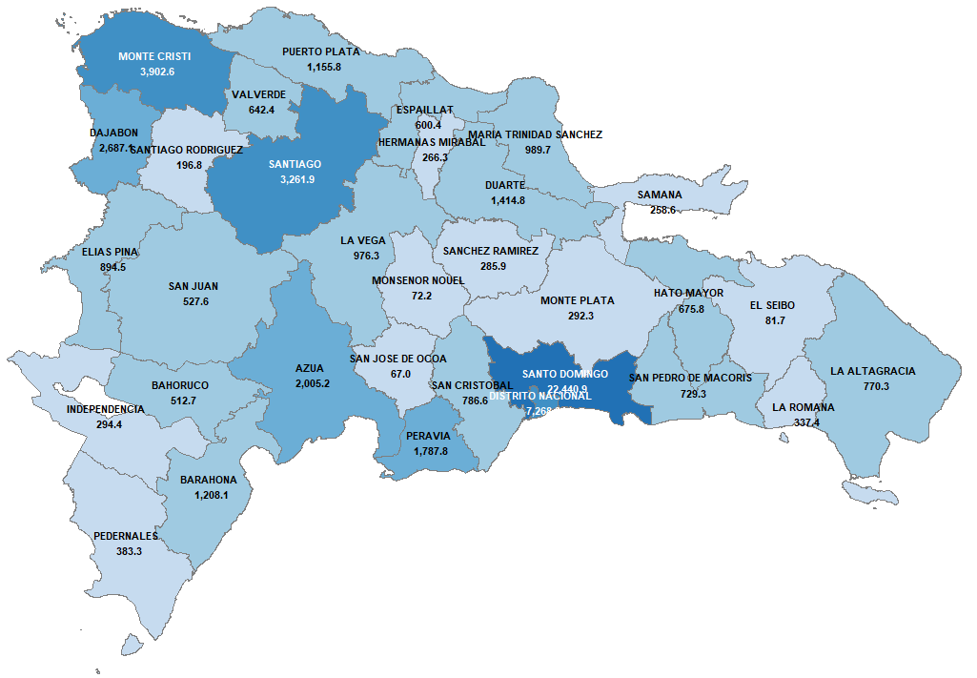

 | Fuente: Sistema de Información de la Gestión Financiera (SIGEF)

